Sheet1
 | 住所マスタ検索
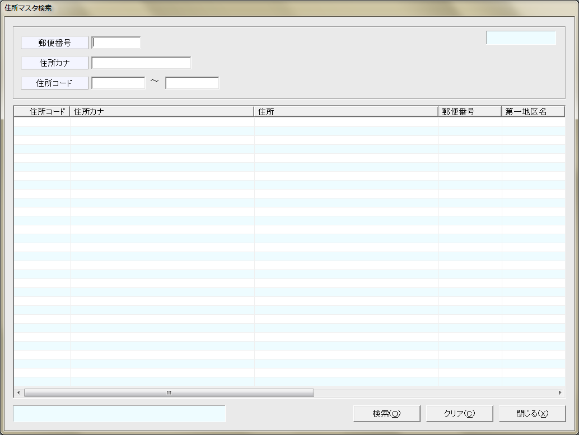
 |  |  |  |  | Tham khao class SmsAddressSearch.java

郵便番号

住所カナ

住所コード

 |  |  |  |  |  | MSTADDRESS
 |  |  |  |  | 住所コード | ADDRESS_CD
 |  |  |  |  | 住所カナ | ADDRESS_PREF_KANA||ADDRESS_CITY_KANA||ADDRESS_TOWN_KANA
 |  |  |  |  | 住所 | ADDRESS_PREF||ADDRESS_CITY||ADDRESS_TOWN
 |  |  |  |  | 郵便番号 | ZIP_CD

 |  | 検索(&O) | クリア(&C) | 閉じる(&X)

Sheet2
